報告書
（様式）AFC20220720
異常処置報告書 |  |  |  |  |  |  |  |  |  | 旭化成ファインケム（株）
 |  |  |  |  | 確認 | 確認 | 許可 |  |  | 作成
件名 | H-3ナウター減速機（HL117A)オイル漏れ |  |  |  |  |  | 課長 | 係長 | 職長 | 中武 2023.4.10
発生日時 | 2023.4.10 | 工程 | 共通 |  |  |  |  |  | 一宮 2023.4.11
発見者 | 坂元、駒方 | 応援者 | 無し
異常内容 |  | 原因（推定） |  |  | 対応
・HM-04ナウター乾燥機へアクリルアミド仕込み |  | 設備課よりの見解待ち |  |  |  | ・応急対応
作業中、ナウターの天板にオイル漏れを発見した。 |  |  |  |  |  | 1.職長への連絡
確認すると、ナウター（自転）減速機（HL117A) |  |  |  |  |  | 2.工事依頼提出
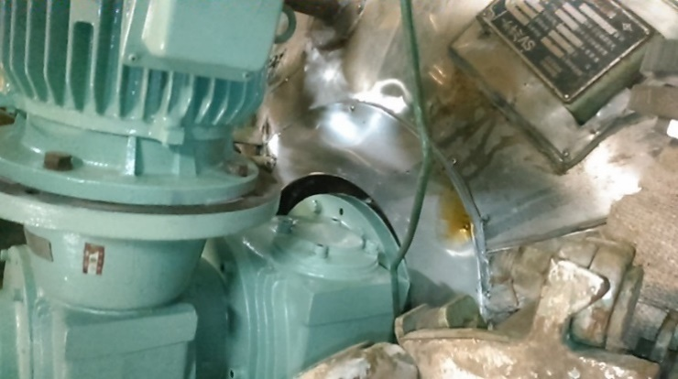
よりオイル滲みがあった。 |  |  |  |  |  | 3.漏れ跡の処理
2023.4.10 3勤 3：00頃 |  |  |  |  |  | 4.工程での申し送り
※2022.11休転にて減速機O/H実施済みか確認中 |  |  |  |  |  | 5.工程停止の指示を上司より受け、生産計画の見直し
休転にて減速機分解・点検実施（４/１１設備課へ確認済み）
・OIL漏れ跡
・職長へ連絡し、現在減速機停止中、OILｹﾞｰｼﾞ |  |  |  |  |  | ・その他
ﾚﾍﾞﾙに異常が無い事を報告し、工事依頼提出した。

・職長現場確認実施。 |  |  |  |  |  | 4/10指示事項
減速機よりOIL滲みが有るのでOIL漏れ受け器を指示 |  |  |  |  |  | 設備部に機器を見てもらい、漏れている状況から機器の運転は推奨されない為、
2023.4.10 一宮 |  |  |  | （HL117Aオイルゲージ） |  | 乾燥工程を停止(重合、粉砕は稼働)。
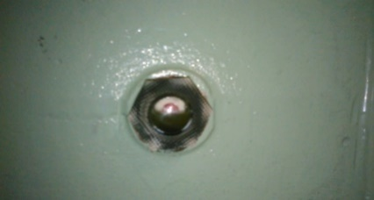
 |  |  |  |  |  | 4/12部品到着してメンテナンス実施。
 |  |  |  |  |  | 営業部に速報を入れて、メンテナンス結果によって生産量減を伝える。
 |  |  |  |  |  | 4/12の状況をみて工場トラブルを発行する。
 |  |  |  |  |  | 4/12工事で、OILシールを確認するとユニット内部が加圧になっており、OILが
 |  |  |  |  |  | 噴き出た、よって、
 |  |  |  |  |  | ドライブユニットに関して窒素が出てことに対し、ﾅｳﾀｰ内部にOILが入り込んでるか
 |  |  |  |  |  | 4/13非定常作業にて、確認を行う様に係長指示。
 |  |  |  |  |  | ※万が一内部にOILが確認された場合は、内部（アミド）の抜出し及びﾅｳﾀｰ
 |  |  |  |  |  | 洗浄を行う予定。
 |  |  |  |  |  | 非定常作業作成と、出荷に影響が出る恐れがあるので、生産計画の見直しも
 |  |  |  |  |  | 進めるよう依頼。

コメント

設備見解
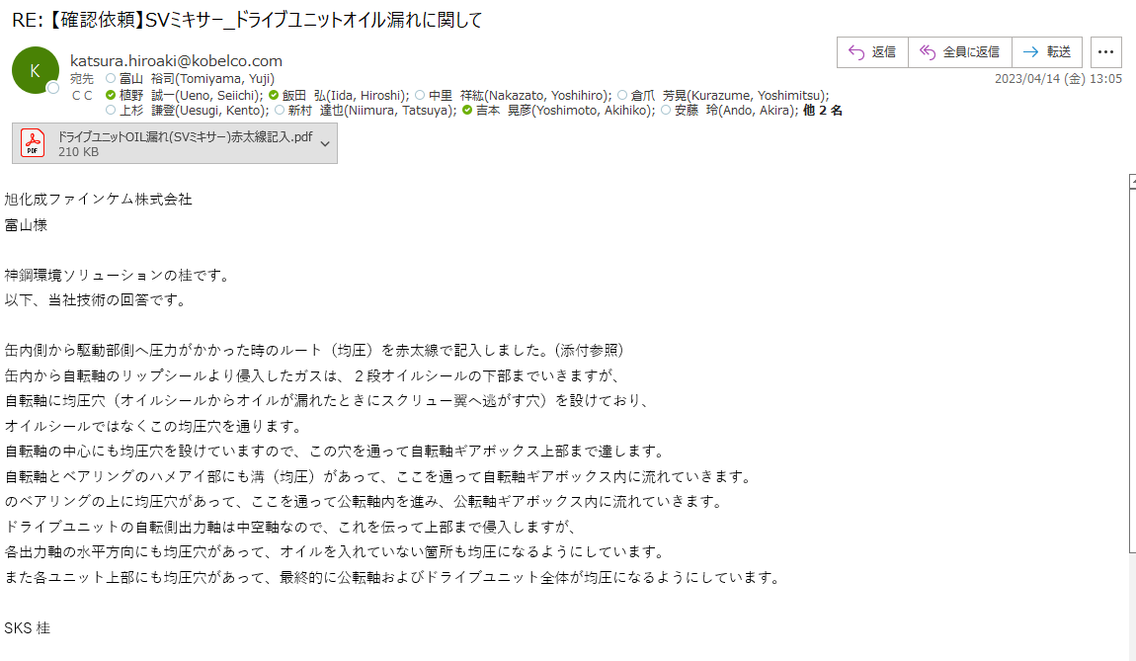

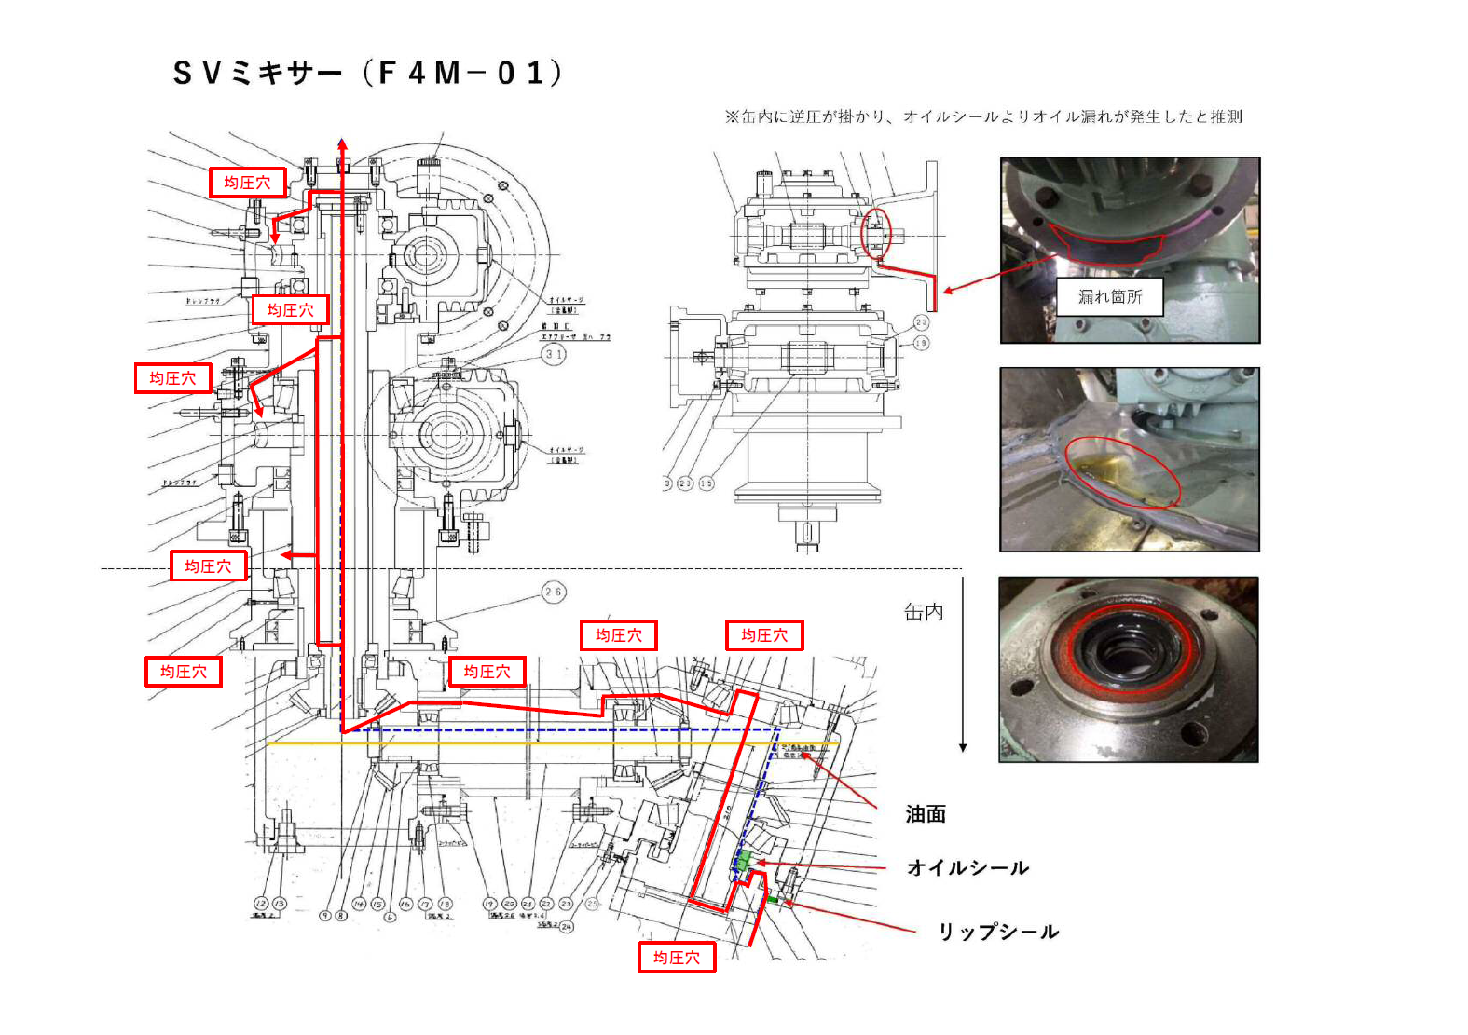

フロー図
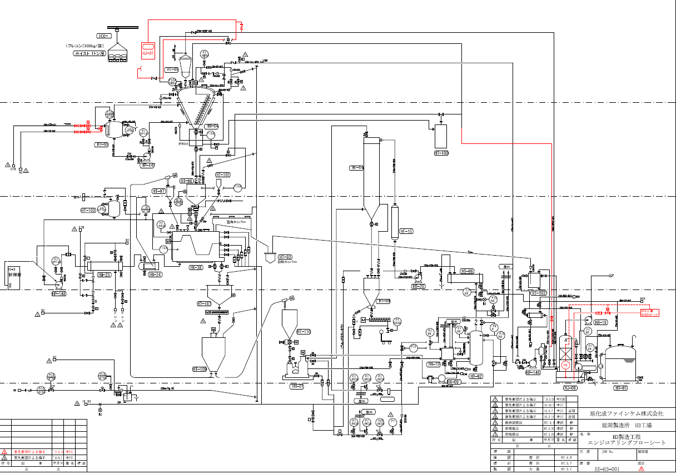
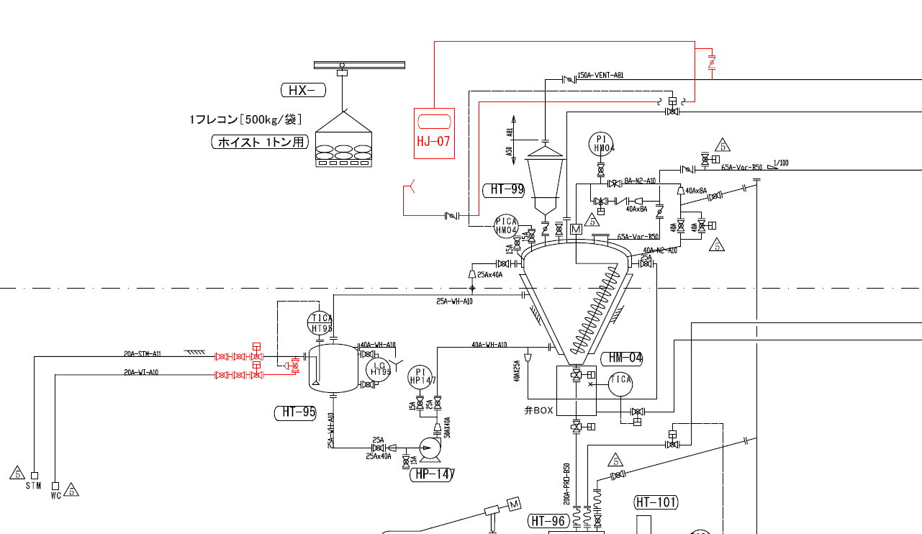

HL-117A

写真
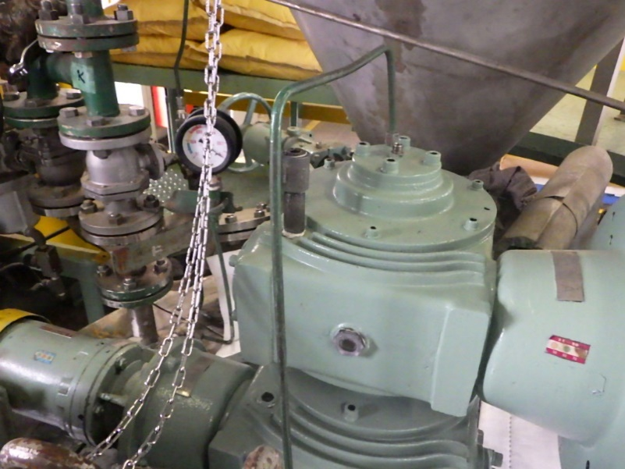
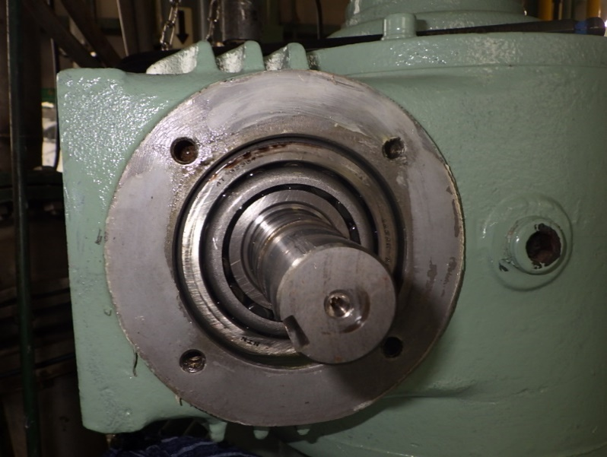
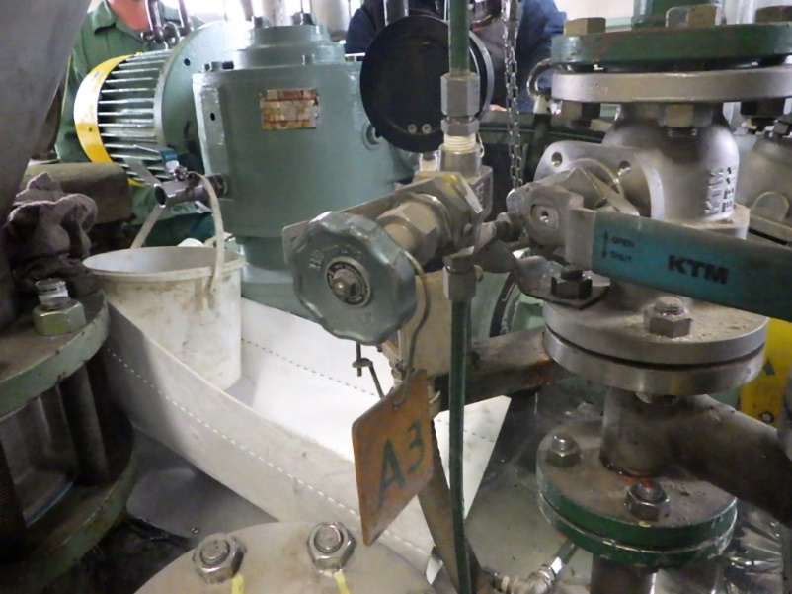
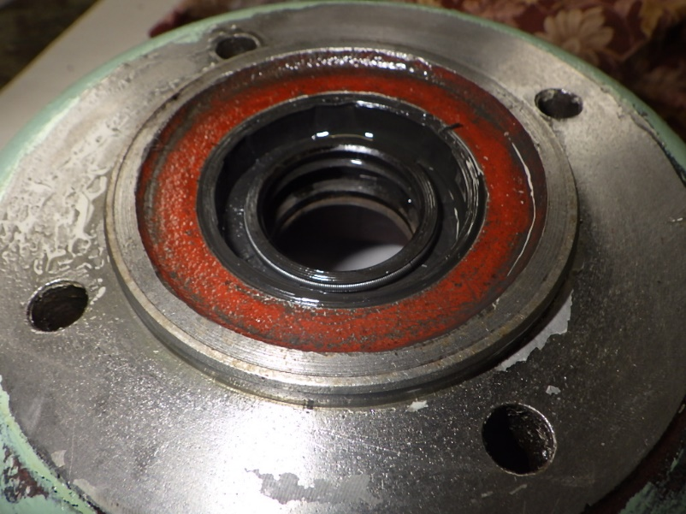
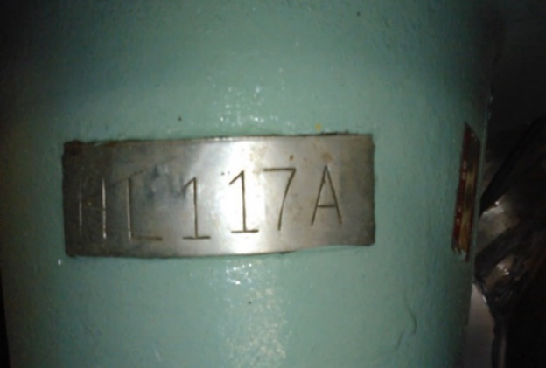

ﾅｳﾀｰ内に窒素を入れると
①より窒素が出てくる。

ナウター内写真
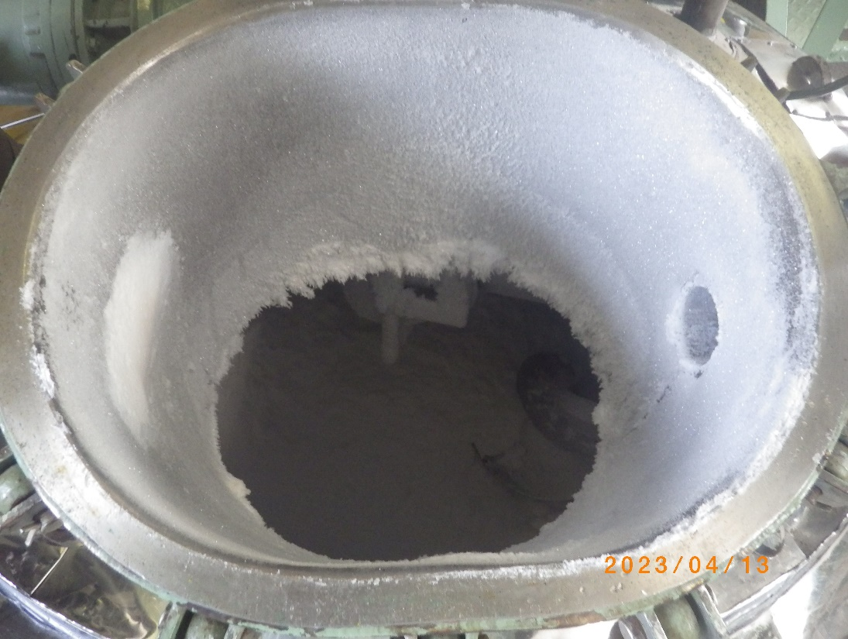
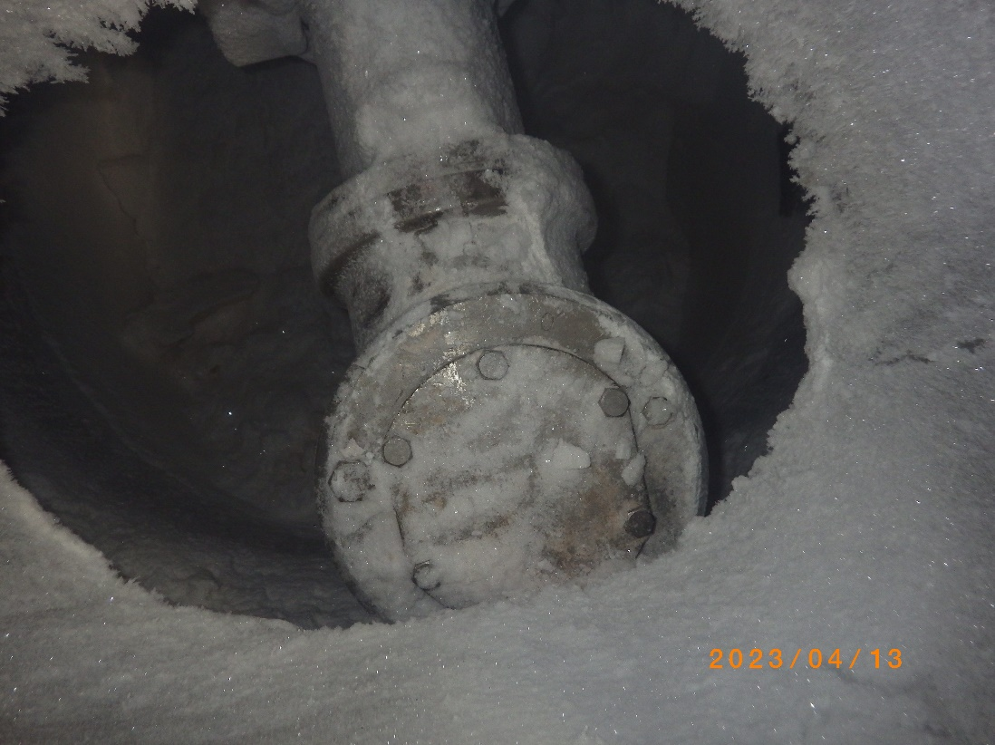
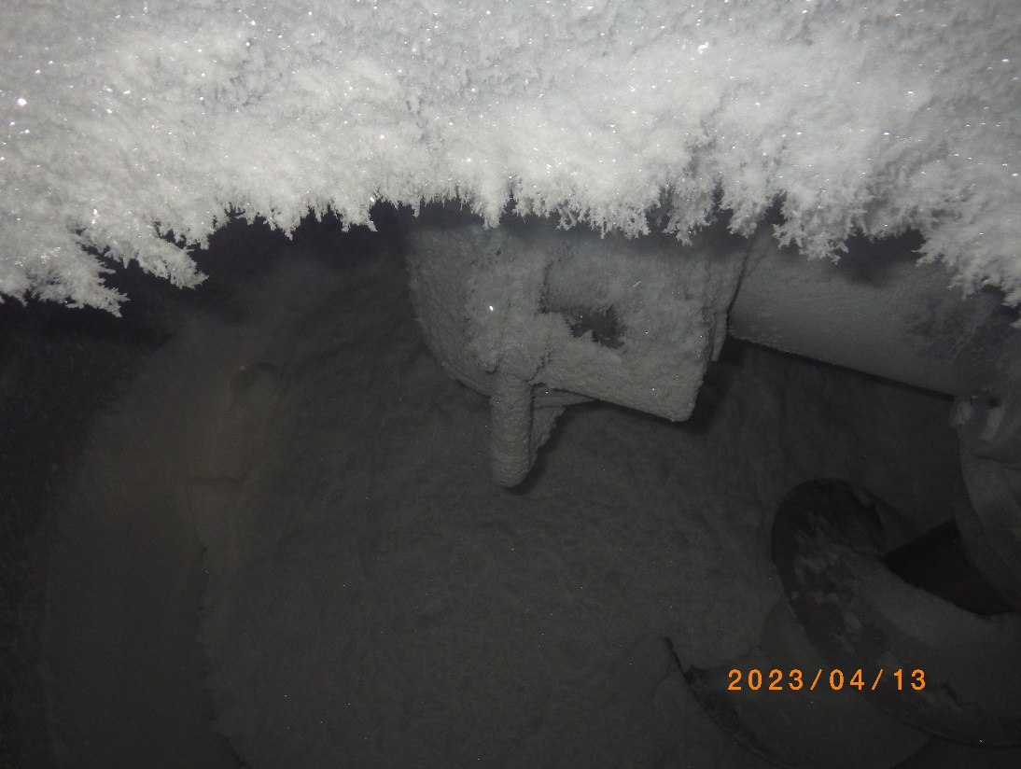
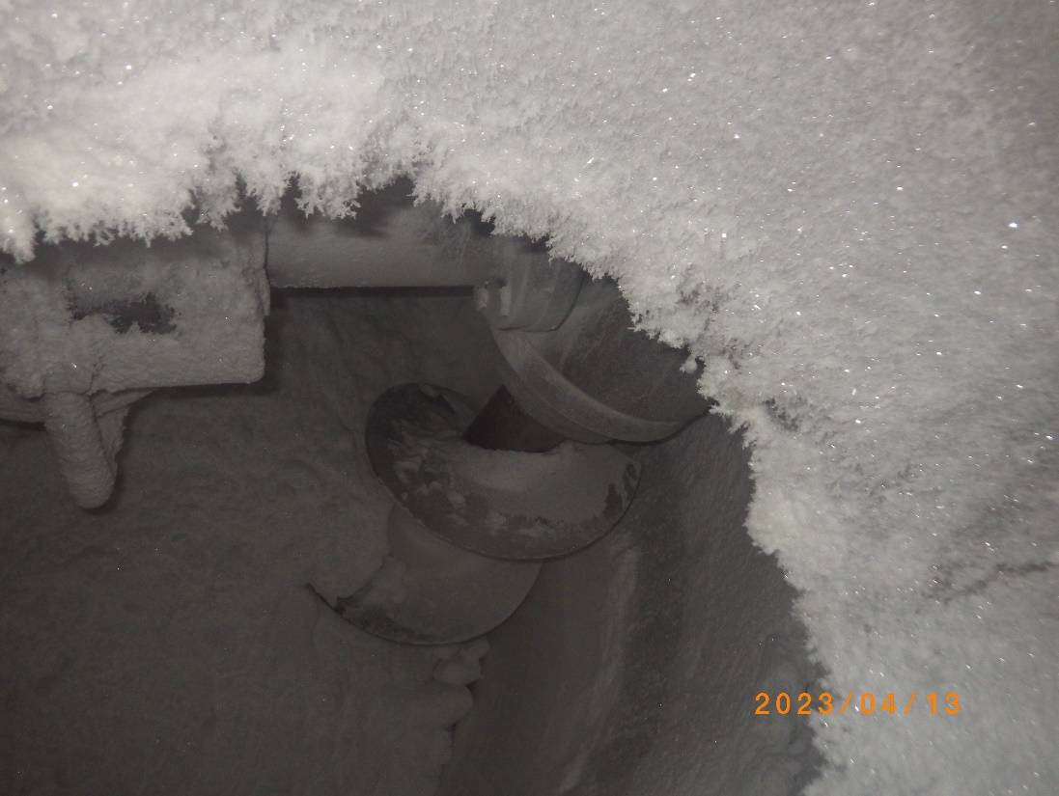
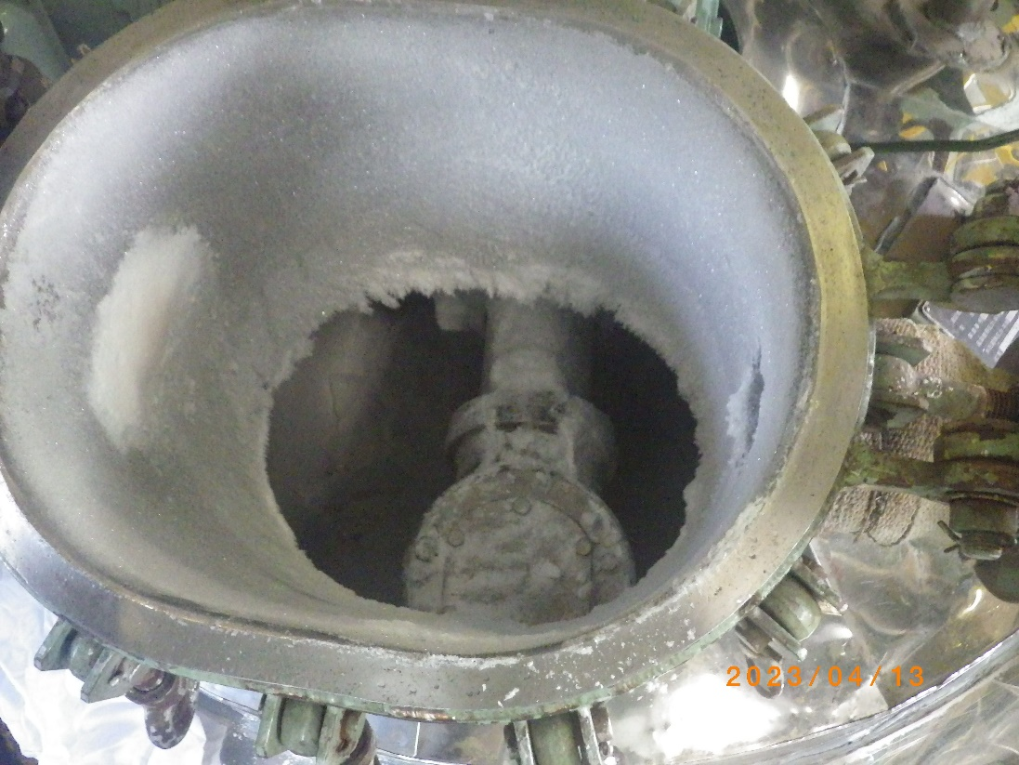
2023.4.13 ナウター内部 写真

